Inserindo um gráfico
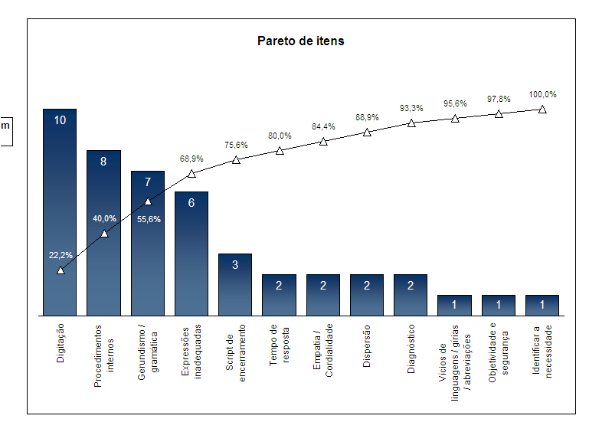
Utilize os dados das tabelas fornecidas e crie os gráficos que se pede:

Média de Nota

Crie um gráfico de colunas ao lado
e formate o gráfico para ficar o mais
parecido possível ao do exemplo.
Aluno | Média
ADRIANA ALVES SANTANA | 66.7
ADRIANA PINHEIRO DE SOUZA | 86.0
ALESSANDRA EMANOELA RAMOS | 46.0
ALINE DE CASSIA DUARTE DE LIMA | 95.0
ANA CRISTINA OLIVEIRA DE SOUZA | 95.0
ANA LUCIA DOS REIS | 90.5
ANA PAULA DE SOUZA RODRIGUES | 78.0
ANDREIA DE LIMA ARAUJO | 94.0
ANDRESSA PAULA | 88.0

Exemplo
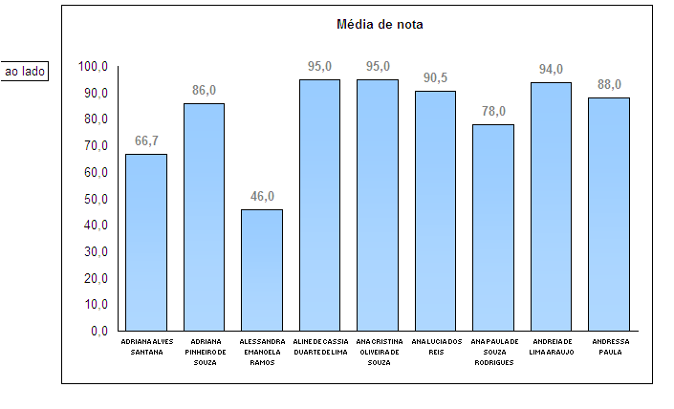

Crie um gráfico de barras ao lado
e formate o gráfico para ficar o mais
parecido possível ao do exemplo.
Média de nota
Aluno | Média
ALESSANDRA EMANOELA RAMOS | 46.0
ADRIANA ALVES SANTANA | 66.7
ANA PAULA DE SOUZA RODRIGUES | 78.0
ADRIANA PINHEIRO DE SOUZA | 86.0
ANDRESSA PAULA | 88.0
ANA LUCIA DOS REIS | 90.5
ANDREIA DE LIMA ARAUJO | 94.0
ALINE DE CASSIA DUARTE DE LIMA | 95.0
ANA CRISTINA OLIVEIRA DE SOUZA | 95.0
Exemplo
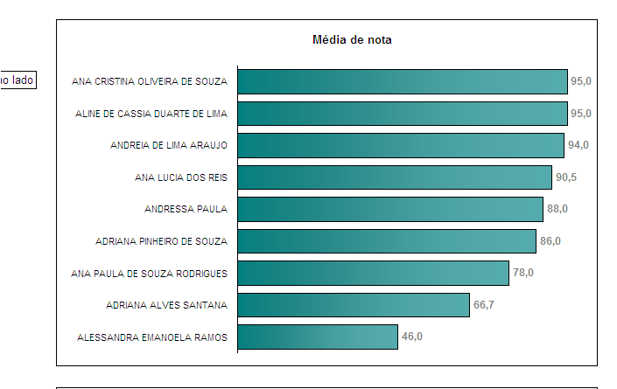

Exemplo

Abs

Crie um gráfico de linhas ao lado
e formate o gráfico para ficar o mais
parecido possível ao do exemplo.
Aluno | % de Faltas (abs)
ADRIANA ALVES SANTANA | 3.9%
ADRIANA PINHEIRO DE SOUZA | 0.7%
ALESSANDRA EMANOELA RAMOS | 2.1%
ALINE DE CASSIA DUARTE DE LIMA | 2.8%
ANA CRISTINA OLIVEIRA DE SOUZA | 6.3%
ANA LUCIA DOS REIS | 6.0%
ANA PAULA DE SOUZA RODRIGUES | 1.0%
ANDREIA DE LIMA ARAUJO | 1.2%
ANDRESSA PAULA | 4.9%

Exemplo
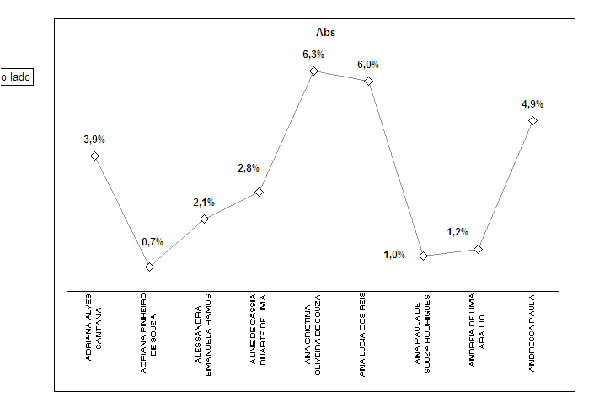

Tópicos de qualidade em uma auditoria | Qte de itens | % | Acumulado
Digitação | 10 | 22.2% | 22.2%
Procedimentos internos | 8 | 17.8% | 40.0%
Gerundismo / gramática | 7 | 15.6% | 55.6%
Expressões inadequadas | 6 | 13.3% | 68.9%
Crie um gráfico de colunas junto com um
de linhas ao lado e formate o gráfico para ficar o mais
parecido possível ao do exemplo.
Script de encerramento | 3 | 6.7% | 75.6%
Tempo de resposta | 2 | 4.4% | 80.0%
Empatia / Cordialidade | 2 | 4.4% | 84.4%
Pareto de Itens
Dispersão | 2 | 4.4% | 88.9%
Diagnóstico | 2 | 4.4% | 93.3%
Vícios de linguagens / gírias / abreviações | 1 | 2.2% | 95.6%
Objetividade e segurança | 1 | 2.2% | 97.8%
Identificar a necessidade | 1 | 2.2% | 100.0%
Hostilidade, agressividade com o cliente | 0 | 0.0% | 100.0%
Ocultar informações que envolvam valores | 0 | 0.0% | 100.0%
Ocultar, alterar ou transgredir alguma regra comercial, ética profissional | 0 | 0.0% | 100.0%
Argumentação | 0 | 0.0% | 100.0%
Prontidão | 0 | 0.0% | 100.0%
Registro do contato | 0 | 0.0% | 100.0%
Formalidade / personalização do atendimento | 0 | 0.0% | 100.0%
Encerrar o contato intencionalmente | 0 | 0.0% | 100.0%
Total | 45 | 100.0%

Exemplo

